24
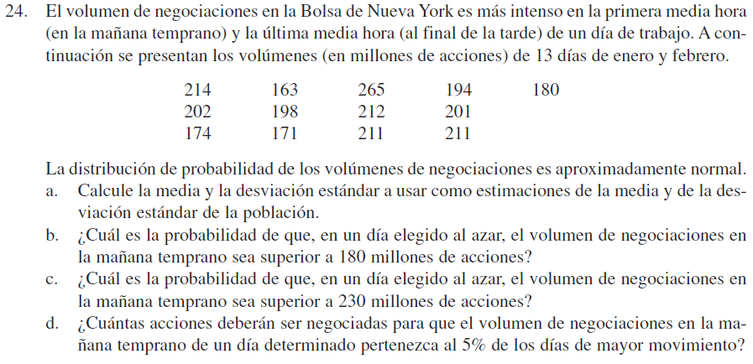

a) |  |  | 214 | 163 | 265 | 194 | 180
Promedio: | 199.69230769 |  | 202 | 198 | 212 | 201
Des.Vest: | 26.039664026 |  | 174 | 171 | 211 | 211

b) | P(a<180): | 0.22475182649
 | P(a>180): | 0.77524817351

c) | P(z<230): | 0.87776872127
 | P(z>230): | 0.12223127873

d) | P(x) = 0.05 | 1.644853627
 | P(5 sup): | 242.52374351

